Klimaatkwetsbaarheid
Klimaatkwetsbaarheid
Pak volgende aspecten van externe drukken aan: | Pak volgende aspecten van ecosysteemkwetsbaarheid aan:

 | X-as | Y-as
min | 0 | 0
max | 3 | 3
score actueel | #DIV/0! | #DIV/0!
score potentieel | #DIV/0! | #DIV/0!

Europese Habitattypes
Het potentiële Europese Habitatype bepalen

We gebruiken de Europese habitattypes omdat die zinvolle 'klasses' zijn die sterk zijn ingebed in het Vlaamse beleid, maar waar ook verschillende zaken mee samenhangen:
- Grenwaarden minimumstructuurareaal (MSA) --> Zie tabblad 'MSA'
- Advisering boomsoortenkeuze bij kunstmatige verjonging
- Beheer calamiteiten (brand, overstroming, storm …)
- Risico op overschreiding van kritische depositiewaarden --> zie tabblad 'Kristische N-depositiewaarde'
- Risico op invasieve exoten --> zie tabblad 'invasieve exoten'

Indien het habitattype niet bekend is én het gebied habitatwaardig is
- Men kan op de Natura 2000 Habitatkaart (https://www.geopunt.be/catalogus/datasetfolder/e17fe655-987c-4c5f-bbae-b10dcd4fccc3) kijken of het gebied niet reeds is getermineerd als een bepaald habitattype
- Het kan voorkomen dat het gebied habitatwaardig is, maar nog niet gedetermineerd is als een bepaald habitattype. Indien dit het geval is, kan de beheerder het habitattype bepalen uit bodem- en vegetatieonderzoek. Goede hulpbronnen zijn Ecopedia (https://www.ecopedia.be/pagina/bossen) en Het handboek voor beheerders: Deel 1: Habitats (Van Uytvanck, 2012)

Indien het habitattype niet bekend is én het gebied is nog niet habitatwaardig
- Dan kan aan de hand van de standplaatskarakteristieken afgeleid worden naar welk habitattype het gebied kan evolueren. Een typische overzichtfiguur die daarvoor wordt gebruikt is de volgende. Voor gegevens over de bodem kan met de bodemkaart (https://www.dov.vlaanderen.be/page/bodemkaarten) raadplegen.
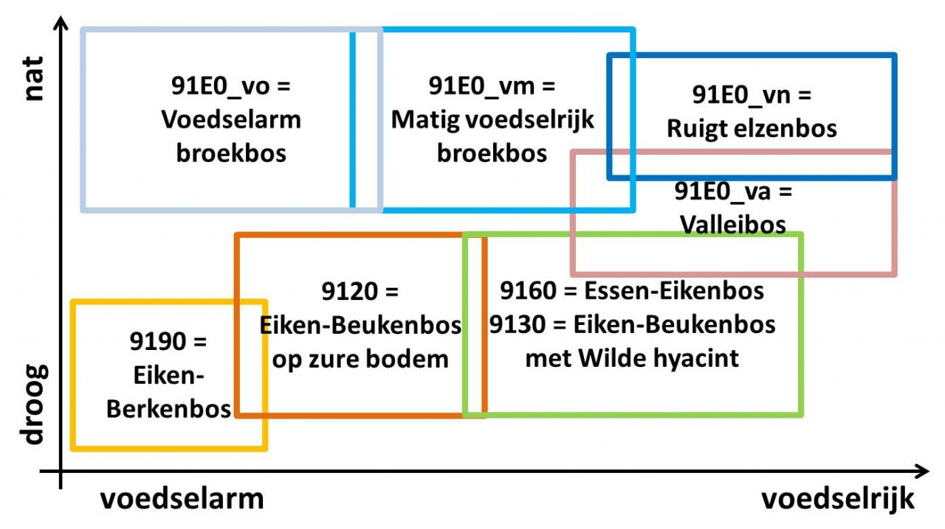
- Daarnaast kan men het ook afleiden uit andere classificaties. Deze classificaties houden namelijk allemaal met elkaar verband aangezien het steeds om dezelfde bossen gaat.
- Potentieel Natuurlijke Vegetatiekaart (https://www.geopunt.be/catalogus/datasetfolder/7/7298e391-c45b-40bf-95f9-f1fda879fd0d)
- Biologische Waarderingskaart (https://www.geopunt.be/catalogus/datasetfolder/e17fe655-987c-4c5f-bbae-b10dcd4fccc3). Op Ecopedia (https://www.ecopedia.be/pagina/de-biologische-waarderingskaart-0) wordt telkens de link tussen BWK-klasses gelegd en Europese Habitattypes

MSA
Minimum structuur areaal: de oppervlakte-eenheid bos (uitgedrukt in ha) die minimaal nodig is voor het spontaan naast elkaar voorkomen van verschillende ontwikkelingsfasen van een bos zonder ingrijpen van de mens
habitattype | msa (ha)
9120 | 40
9130 | 20
9160 | 15
9190 | 50
91E0_va/91E0_veb | 10
91E0_vn/91E0_eutr | 20
91E0_vm/91E0_meso | 20
91E0_vo/91E0_oli | 20

Bron: T’Jollyn et al. 2009; Oosterlynck et al, 2020

